Sheet1
ტრანსივერები სერვერებისთვის

HP 25GbE SFP28 SR 850nm (Amphenol XGIGA XP-85B1-02D)

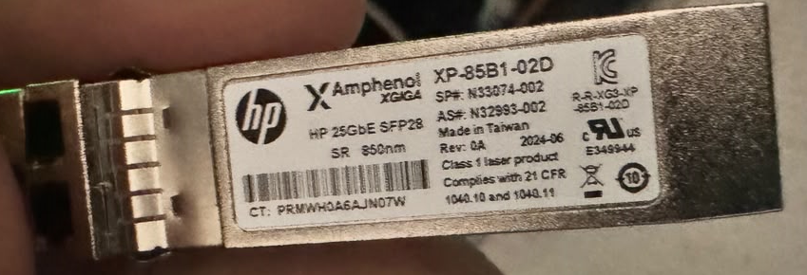

რაოდენობა 32

